申报
AIGC建设项目询价明细
序号 | 产品名称 | 产品参数 | 总数量 | 单位

1 | 汇聚交换机 | 1、固化100M/1G/2.5G 以太网端口≥24个，10G/2.5G/1G SFP+光接口≥6个。包含2个万兆单模光模块，4个万兆多模光模块。 2、交换容量≥672Gbps，转发性能≥225Mpps。 3、产品端口浪涌抗扰度≥10KV，即具备10KV的防雷能力。 4、支持IPv4和IPv6的静态路由、RIP/RIPng、OSPFv2/OSPFv3等三层路由协议。 5、支持专门基础网络保护机制，支持限制用户向网络中发送数据包的速率，对有攻击行为的用户进行隔离，保证设备和整网的安全稳定运行。 6、支持SNMP、CLI(Telnet/Console)、RMON、SSH、Syslog、NTP/SNTP、FTP、TFTP、Web。 7、设备自带支持云管理功能，支持一键设备发现，并在线生成交付验收报告；支持一键全网巡检操作，随时随地掌握网络健康状况，并自动生成巡检报告；支持短信认证、微信认证、web认证，支持认证页面自定义；支持一键升级、定时升级网络中的网络设备；支持分级分权功能，实现分布区域，统一管理等。 8、产品具备静音设计，设备的噪音最大声压级≤40dB，需提供第三方权威结构测试报告。 | 1 | 台
2 | 工作站网卡① | TP-LINK TL-NT521F 万兆10G高速SFP+光口 | 6 | 块
3 | 工作站网卡② | TP-LINK TL-NG421 2.5G 有线网卡 | 15 | 块
4 | UPS | 1.单进单出高频在线式不间断电源，容量为6KVA。 2.需采用DSP全数字化控制，LCD+LED的显示方式，可直观显示，UPS各工作状态、负载大小显示及故障提示。 3．UPS输入功率因素≥0.99. 4.支持50Hz输入/60Hz输出以及60Hz输入/50Hz输出变频模式，满足用户的特殊需求。 5.具备50Hz/60Hz电源系统自适应功能。 6.为保证UPS使用年限，UPS供货厂家须提供UPS电源老化测试系统证书。提供证书扫描件并加盖原厂公章。 7.输出电压可设定208V/220V/230V/240V. 8.过载能力：125%负载，10min;130%负载，5min. 9.UPS整机效率≥93%（50%负载）。 10.电流峰值比：3:1. 11.UPS输出功率因素≥1. 12.电池电压192V。 13.UPS具有开机自诊断功能，及时发现UPS的故障，避免产生任何的疏忽。 14.UPS具有交流输出过欠压保护，输出过载保护、输出短路保护，电池电压低保护等多种保护功能。 15、提供产品所属原生产厂商针对本项目的售后服务承诺书原件。 16、由产品所属原生产厂商提供UPS主机三年质保，电池三年质保。 | 1 | 台
5 | AI创意专项设备 | 主板 微星Z790-GAMING PLUS WIFI CPU I7-13700KF(光) 风扇 利民EH360冰封雅镜一体式水冷 内存 金士顿野兽16G6000 硬盘 WDSN7701TB 显卡 七彩虹 RTX4060-8G 显示器 戴尔P2723D 键盘 罗技MK120(套) 机箱 电源 机箱安钛克P20EC静音+长城750W(全模) | 21 | 台
6 | 电脑桌 | 1.6*0.8米 | 11 | 张
7 | 电脑椅 | 钢架靠背办公椅 | 21 | 张
8 | 弱电设施 | 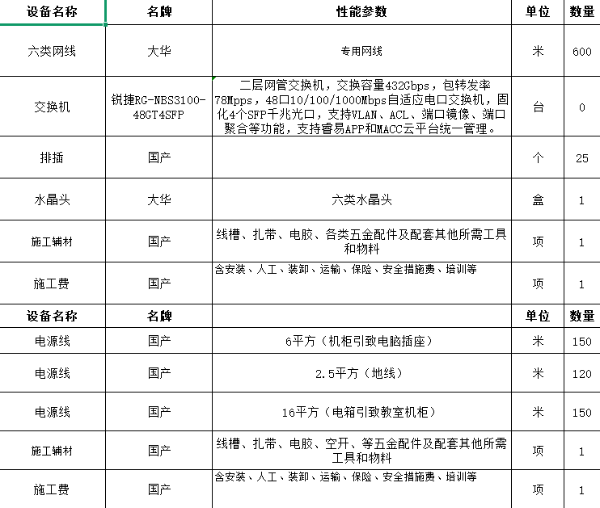 | 1 | 批

